测试总况
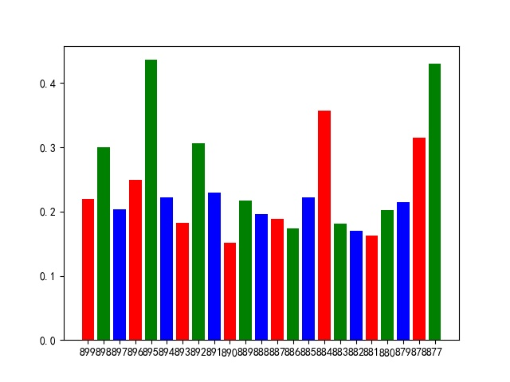
测试报告总概况 |  |  |  |  |  | 响应时间柱状图
测试概括
详情 | 项目名称 | 股先生 | 接口总数 | 23 | 平均响应时间
 | 接口版本 | 3.0.0 | 通过总数 | 23 | 0.24047573913
 | 脚本语言 | Python | 失败总数 | 0
 | 测试网络 | 内网 | 测试日期 | 2020-04-27 11:26:23

接口测试统计

